Instruktioner

 | Instruktioner

 | 1. Försök att registrera aktiviteterna i den ordning du gjorde dom.
 | 2. Markera de aktiviteter du utförde medan du bar sensorerna. Du kan också anteckna aktiviteter som är meningsfulla för dig.
 | 3. Kom ihåg att skriva ner när på dagen, samt start- och sluttiderna för den period du hade sensorerna på, högst upp på sidan.

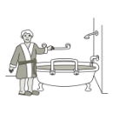
Exempel på aktiviteter/ rutiner
Badrum/toalett | Sovrum | Kök | Vardagsrum | Andra rum
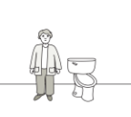 Gå på toaletten | 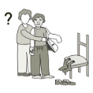 Påklädning och ombyte (med hjälp) | 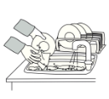 Diska | 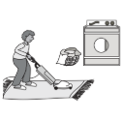 Städning | 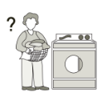 Tvätta kläder
 | 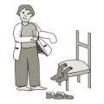 | 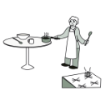 | 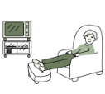 | 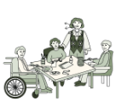
Duschning och bad | Påklädning och ombyte utan hjälp | Laga/servera mat | Titta på TV/använda fjärrkontroll | Aktiviteter med familj/vänner
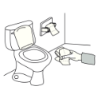 | 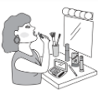 | 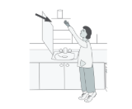 | 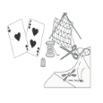 | 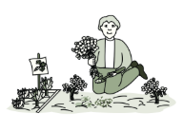
Torkning och påklädning | Sminkning/ansiktsvård | Att sträcka sig efter/gripa tag i föremål | Hobbys (spela kort, sticka, schack, etc.) | Trädgårdsarbete
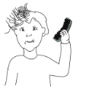 | 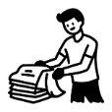 | 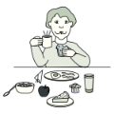 | 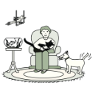 | 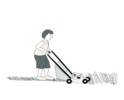
Borsta håret | Vika tvätt | Äta/dricka | Ta hand om husdjur | Hushållsarbete

